Список
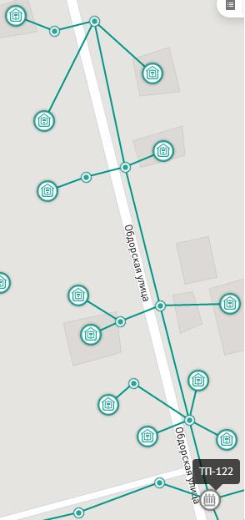
1
2
3
4
5
6
7
8
9
10
11
12
1
2
3
4
ТП | 122
Список потребителей, подключенных к ТП
№ п/п | Имя на схеме (код точки на схеме)
1
…
N

ВАЖНО: | Массив должен быть полным (в списке присутствовуют все счётчики, а на ТП измеряется их общая сумма).

Типы проводов:
п/п | Участок сети | Тип провода | Длина провода (желательно)
1
…
M

ПРИМЕЧАНИЕ: см. образец.

